상품제안서
쉘브르60멜빵16K바이어스 | 상품코드: S07784

 |  |  |  |  |  | 02-713-8555 | www.synergygift.co.kr
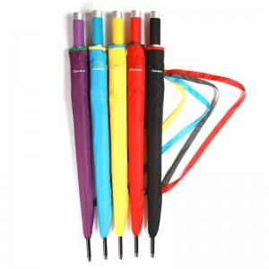 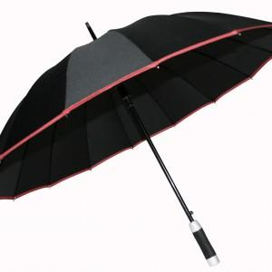

【상세/제작정보】 | 100개이하는 손잡이인쇄 10,000원 원단인쇄 30,000원 추가됩니다

【인쇄/포장옵션】 | 실크 / 포장불가능

【공급단가】 | 수량 | 50~ | 300~ | 1,000~ | 2,000~
*VAT별도 | 단가 | 6,210원 | 5,980원 | 5,750원 | 5,520원

【상품 URL】 | https://www.synergygift.co.kr:443/src/goods_detail.php?gdno=8870

